Table 1
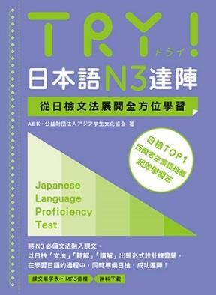
TRY! 日本語 N3 達陣 從日檢文法展開全方位學習 【單字表】
本單字表從課本每一課的課文、例句、「やってみよう!」「Check!」「まとめの問題（綜合測驗）」中，選錄屬於 N3 級別的單字，依照 50 音あいうえお的順序排列。建議搭配課本 使用才能達到最好的效果。
作者：ABK（公益財団法人 アジア学生文化協会）出版：眾文圖書股份有限公司
あ | アイオーシー こくさい いいんかい I O C ：国際オリンピック委員会 | IOC：國際奧委會
 | あいじょう 愛情 | 情感，愛
 | アイディア | 主意，點子
 | あ ち 空き地 | 空地
 | あき 明らかになる | 弄清楚；變清晰
 | あきらめる | 放棄
 | あきれる | 吃驚，驚訝，愕然
 | じかん せき あ （時間／席が）空く | （時間∕位子）空
 | あくび（する） | （打）哈欠
 | あこがれる | 嚮往，憧憬
 | あさいち 朝市 | 早市，早上的菜市場
 | あさねぼう 朝寝坊 | 睡懶覺，睡過頭

